Лист1
Ассортиментная ведомость Сад " На качелях"
№ | Ассортимент | Изображение | Параметры | С (л) | Кол-во | Цена | Стоимость | Примечание
1 | Гейхера гибридная 'Beaujolais'/Heuchera x hybrida 'Beaujolais' | 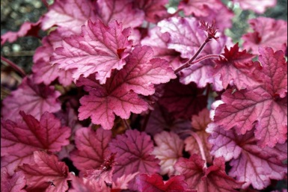 | 25-35 см | 2 | 104 | 350 | 36400 | плодородные дренированные почвы, плотность посадки 9-11 шт/м2, цветет июль-сентябрь.
2 | Вероникаструм виргинский 'Erica'/ Veronicastrum verginicum 'Erica' |  | 120 см | 3 | 8 | 450 | 3600 | любые почвы, плотность посадки 4-6 шт на 1 м2, цветет июль-сентябрь.
3 | Астильба Арендса 'Rhythm and Beat'/ Astilbe x arendsii 'Rhythm and Beat' | 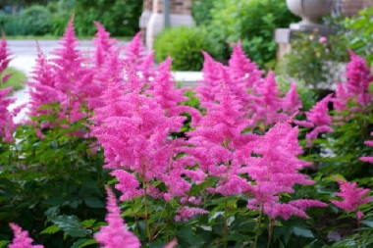 | 60 см | 3 | 14 | 450 | 6300 | богатые перегноем влажные сублинки, слабокислые, плотность посадки 4-9 шт на 1 м2, цвет июль-август.
3 | 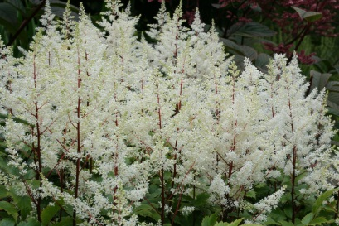 Астильба Арендса 'Rock and Roll'/ Astilbe x arendsii 'Rock and Roll' |  | 60 см | 3 | 28 | 450 | 12600 | богатые перегноем влажные сублинки, слабокислые, плотность посадки 4-9 шт на 1 м2, цвет июль-август.
4 | Молиния голубая 'Moorhexe'/Molinia caerulea 'Moorhexe' | 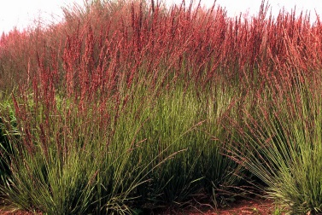 | 90-100 см | 3 | 36 | 350 | 12600 | влажные, кислые, плотность посадки 4-6 шт на 1 м2, цветет август.
 | Итого |  |  |  | 190 |  | 71500

